見積もり情報編集画面（管理者権限）
プロジェクト名 |  |  | システム名 |  |  | 画面レイアウト設計書 |  |  |  |  |  |  |  |  | 作成者 | 作成日 |  | 更新者 | 更新日
13期12月対応 |  |  | LMS学習管理システム |  |  | 見積もり情報編集画面（管理者権限） |  |  |  |  |  |  |  |  | 高橋大 | 2019-10-28 |  | 高橋大 | 2019-11-07

 | 画面イメージ

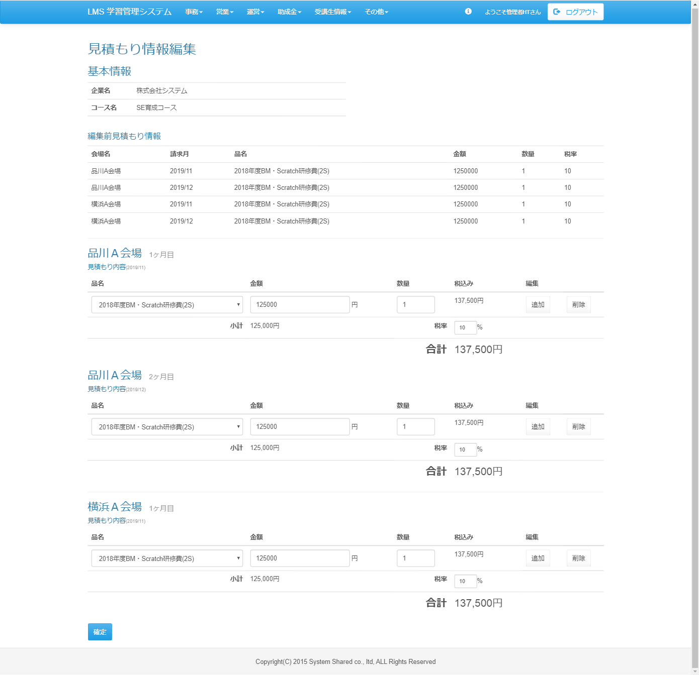

 | 出力仕様
 | No | 項目名 |  | データ元 |  |  |  |  |  |  |  | 備考
 |  |  |  | テーブル名 |  |  |  | フィールド
 | 基本情報
 | 1 | 企業名 |  | m_place |  |  |  | place_name
 | 2 | コース名 |  | m_course |  |  |  | course_name
 | 編集前見積もり情報
 | 3 | 会場名 |  | m_place |  |  |  | place_name
 | 4 | 請求月 |  | t_estimate |  |  |  | billing_month
 | 5 | 品名 |  | t_estimate_detail |  |  |  | product_name
 | 6 | 金額 |  | t_estimate_detail |  |  |  | price
 | 7 | 数量 |  | - |  |  |  | -
 | 8 | 税率 |  | t_estimate |  |  |  | tax
 | 会場
 | 9 | 会場名 |  | m_place |  |  |  | place_name
 | 10 | 品名 |  | t_estimate_detail |  |  |  | product_name
 | 11 | 金額 |  | t_estimate_detail |  |  |  | price
 | 12 | 数量 |  | - |  |  |  | -
 | 13 | 税率 |  | t_estimate |  |  |  | tax

 | ◆『確定』ボタン押下時

 | 入力仕様
 | No | 項目名 | 物理名 |  | コントロール |  | 必須 |  | 桁数 | 最小値 | 最大値 |  | IME | 属性 |  |  | 備考
 | 1 | 確定 | - |  | 送信ボタン |  | - |  | - | - | - |  | - | /lms/subsidy/company/detail/?companyId=
 | 2 | 企業ＩＤ | companyId |  | hidden |  | ○ |  | - | - | - |  | - | -
 | 3 | 会場ID | placeId |  | hidden |  | ○ |  | - | - | - |  | - | -
 | 4 | 品名 | productName |  | セレクトボックス |  | ○ |  | - | - | - |  | - | -
 | 5 | 金額 | price |  | テキストボックス |  | ○ |  | - | - | - |  | - | -
 | 6 | 税率 | tax |  | テキストボックス |  | ○ |  | - | - | - |  | - | -
 | 8 | アサイン人数 | applicantAmount |  | hidden |  | 〇※1 |  | - | - | - |  | - | 半角数字 |  |  | アサイン変更画面から遷移時に値取得
 |  |  |  |  |  |  |  |  |  |  |  |  |  |  |  |  | ※1 アサイン変更画面から遷移時入力必須
 | 9 | オプション会場 | - |  | hidden |  | - |  | - | - | - |  | - | 半角数字 |  |  | アサイン変更画面から遷移時に値取得

 | その他 入力仕様
 | No | 項目名 | エラー条件 |  |  |  |  | 挙動 |  |  |  |  |  |  | エラー文
 | 1 | 全項目 | 未入力の場合 |  |  |  |  | エラー文を表示 |  |  |  |  |  |  | {項目名}は必須です。

